說明畫面
辦訓系統修改

序 | 狀況及需求說明
 |  | 異動狀態↓

 | 報價單中項目有１點修改需求有變更(第2點)，並有新增２點修改需求(第1.3點)，提供說明如下：
1 | ●路徑：辦訓系統 ＞ 辦訓狀況 > 教學日誌暨異常狀況登錄
 | 增加「講師評鑑」按鈕，連結到講師評鑑功能頁面去做填寫。
講師評鑑

2 | ●路徑：辦訓系統 ＞ 辦訓狀況 > 教學日誌暨異常狀況登錄
 | (1)異常情形新增「片語功能」，後續由負責同仁自行設定。
 | (2)新增填寫欄位「處理過程及建議」
 | (3)「處理經過與結果」改名稱成「處理結果追蹤」，並單獨增加主管簽核，輸入後送簽。
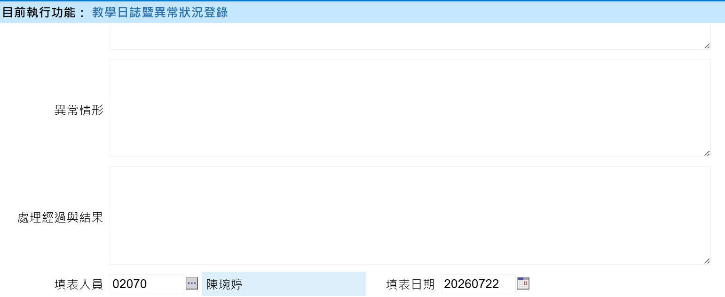
處理過程及建議
處理結果追蹤
片語
送簽

□ 有 □ 無(勾無不需填寫)

3 | ●路徑：辦訓系統 ＞ 辦訓狀況 > 年度課程執行狀況
 | (1)下方顯示明細增加「異常情形」欄位，放在教學方法欄位後面，內容從教學日誌暨異常狀況登錄的「異常情形」帶入片語。
 | (2)下方分頁增加「教學日誌暨異常」，「講師評鑑」分頁，內容從教學日誌暨異常狀況登錄/講師評鑑帶入。
 | （請參考下方示意圖）
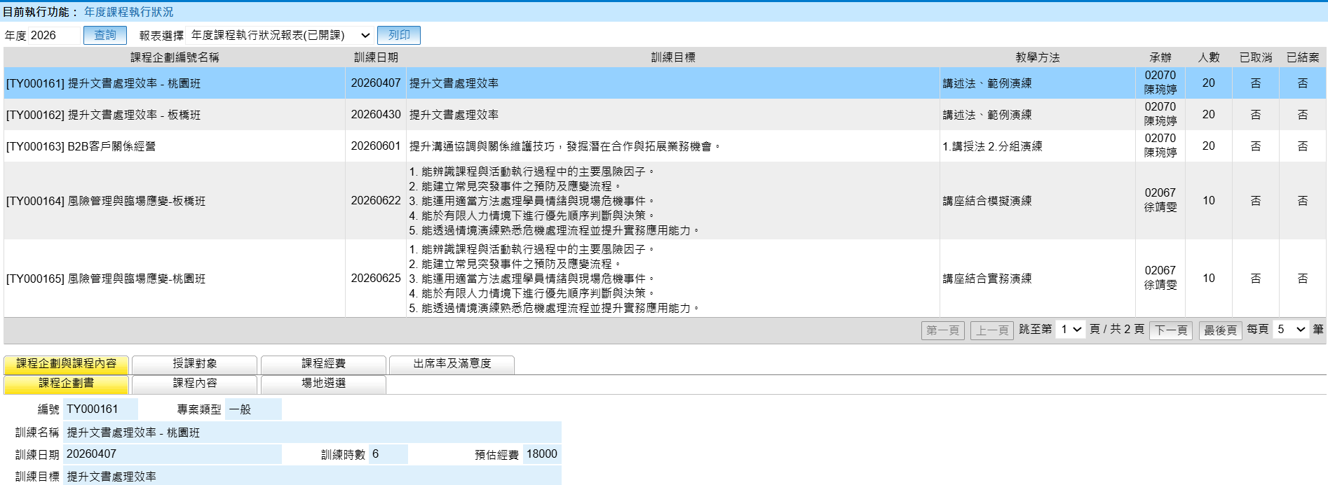
異常情形
教學日誌暨異常
講師評鑑

教學日誌暨異常狀況登錄
填寫教學日誌
講師評鑑
課程內容 | (下拉式選單)
存檔
取消
課程企劃編號 |  | 節次 |  | 講師
應到人數 |  | 實到人數 |  | 缺席人數
教學概要
學員反應
片語
異常情形 | □ 有 □ 無(勾無不需填寫)
處理過程及建議
送簽
處理結果追蹤
填表人員 |  |  | 填表日期
送簽

